工作表1 (2)
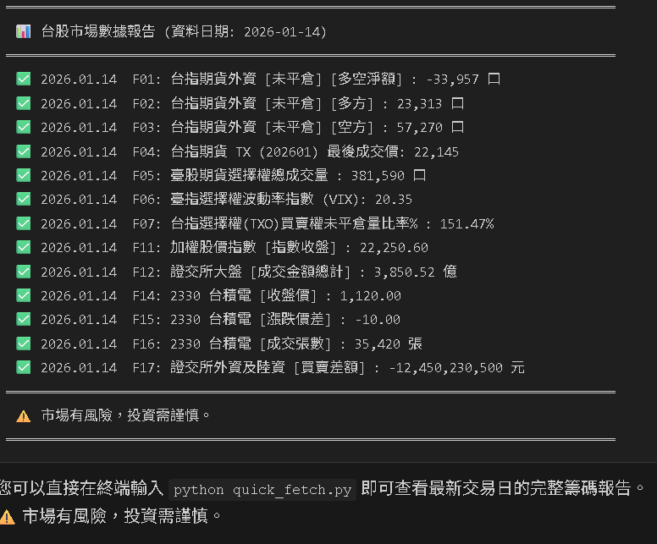
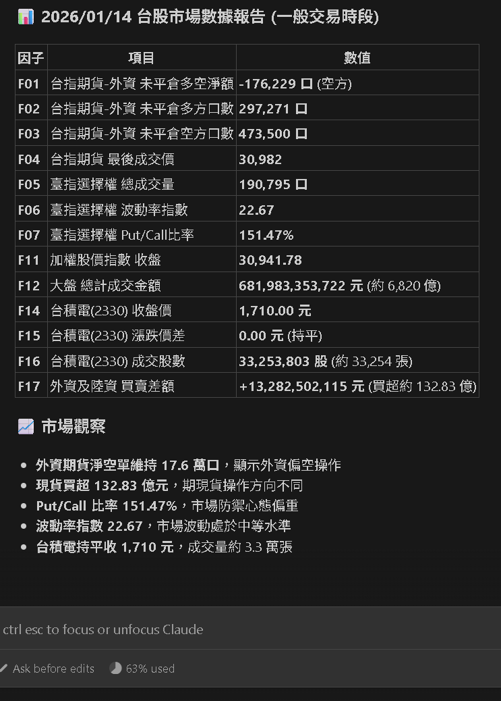
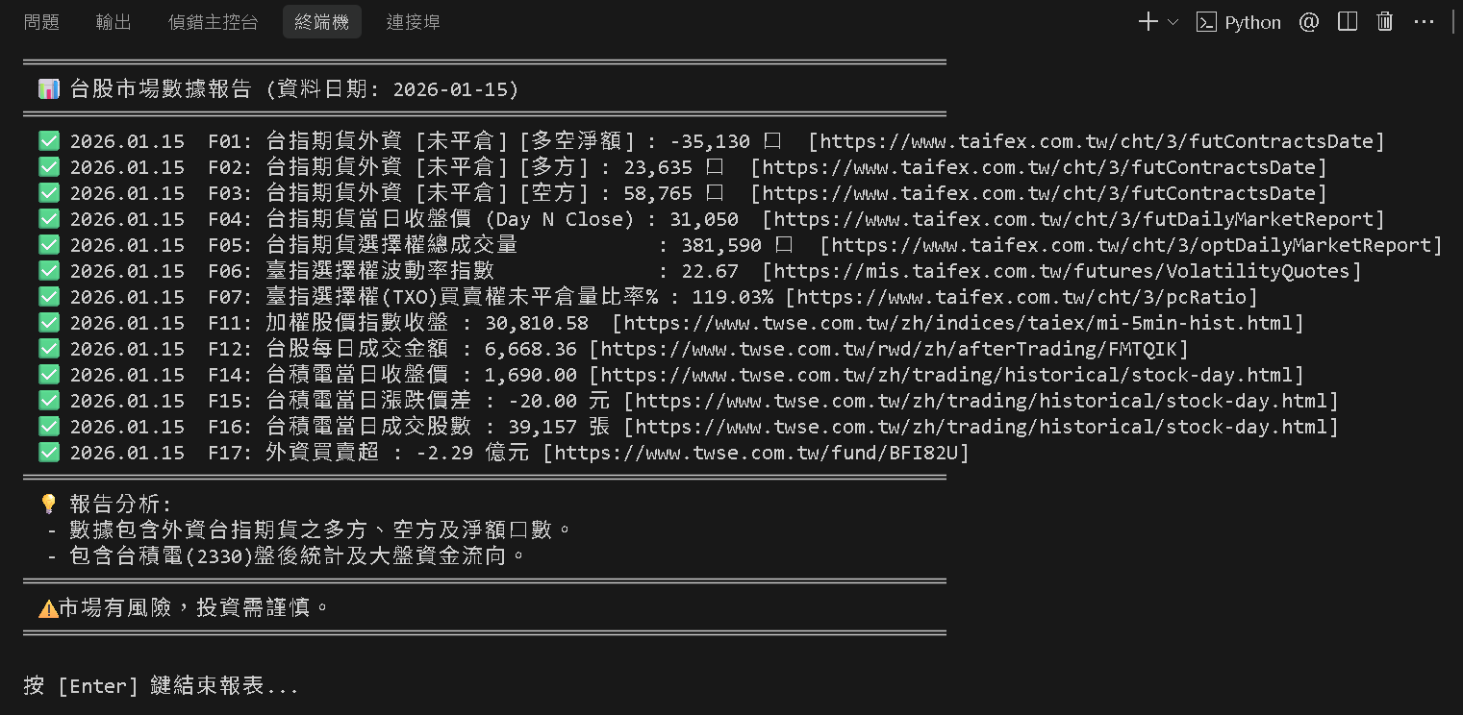
查當日資料 當日無資料 轉查前一個交易日資料

一般交易時段
F01: 打開 網址 https://www.taifex.com.tw/cht/3/totalTableDate 台指期貨-外資 [請填入:未平倉 多空淨額口數]
F02: 打開 網址 https://www.taifex.com.tw/cht/3/totalTableDate 台指期貨-外資 [請填入:未平倉 多方口數]
F03: 打開 網址 https://www.taifex.com.tw/cht/3/totalTableDate 台指期貨-外資 [請填入:未平倉 空方口數]
F04: 打開 網址 https://www.taifex.com.tw/cht/3/futDailyMarketReport 台指期貨-當日收盤價 [請填入:最後成交價]
F05: 打開 網址 https://www.taifex.com.tw/cht/3/optDailyMarketReport 台指期貨-當日選擇權 [請填入:選擇權總成交量]
F06: 打開 網址 https://mis.taifex.com.tw/futures/VolatilityQuotes 臺指選擇權波動率指數 [請填入:波動率指數]
F07: 打開 網址 https://www.taifex.com.tw/cht/3/pcRatio 臺指選擇權Put/Call比 [請填入:買賣權未平倉量比率%]
F11: 打開 網址 https://www.twse.com.tw/zh/indices/taiex/mi-5min-hist.html 加權股價 [請填入:指數收盤]
F12: 打開 網址 https://www.twse.com.tw/zh/trading/historical/mi-index.html 大盤統計資訊 [請填入:總計成交金額]
F14: 打開 網址 https://www.twse.com.tw/zh/trading/historical/stock-day.html 2330 台積電-當日 [請填入:收盤價]
F15: 打開 網址 https://www.twse.com.tw/zh/trading/historical/stock-day.html 2330 台積電-當日 [請填入:漲跌價差]
F16: 打開 網址 https://www.twse.com.tw/zh/trading/historical/stock-day.html 2330 台積電-當日(1000股=1張) [請填入:成交張數]
F17: 打開 網址 https://www.twse.com.tw/fund/BFI82U 台灣股票外資及陸資 [請填入:買賣差額]

